Calcular media geral da turma
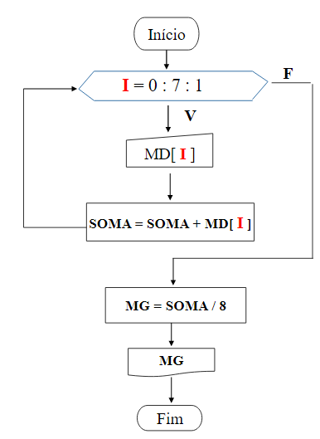
I | MD[I] | SOMA | MG
0 | 4.5 | 4.5
1 | 6.5 | 11 |  | MG = SOMA / 8
2 | 8 | 19 |  | MG = SOMA / MD.Length
3 | 3.5 | 22.5 |  | MG = SOMA / I - 1
4 | 6 | 28.5
5 | 7 | 35.5
6 | 6.5 | 42
7 | 6 | 48
8 |  |  | 6

